calculo_bono
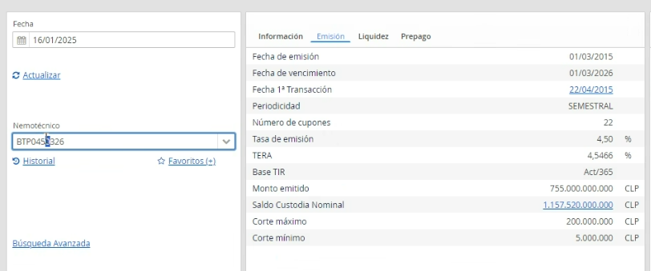

 |  |  |  |  | Fecha valorización | 2025-01-16 | 2026-01-16
 |  |  |  |  | Periodo | Fecha | Cupon | Amortizacion | Flujo | dif año | FD TIR | VP TIR
Bono | BTP0450326 | BASE TIR | 365 | notas | 1 | 2015-03-01 | 22.500
Tasa emision | 4.50% | Nemo | BTP0450326 |  | 2 | 2015-09-01 | 22.500 |  | 22.500 | -9.38356 | 0.62898
TERA Tasa Efectiva de Rentabilidad Anual | 4.55% | Tasa emision | 4.500% |  | 3 | 2016-03-01 | 22.500 |  | 22.500 | -8.88493 | 0.64467
RISK AMERICA |  | Tir Intraday | 5.065% |  | 4 | 2016-09-01 | 22.500 |  | 22.500 | -8.38082 | 0.66093
Nemo | BTP0450326 | Fecha Intraday | 2025-01-16 | fecha valorización | 5 | 2017-03-01 | 22.500 |  | 22.500 | -7.88493 | 0.67733
Tipo | BTP | Tasa Cupon | 2.250% |  | 6 | 2017-09-01 | 22.500 |  | 22.500 | -7.38082 | 0.69441
Emisor | TGEN | Nominal | $1,000 |  | 7 | 2018-03-01 | 22.500 |  | 22.500 | -6.88493 | 0.71163
Riesgo | NA | fecha ult cupon | 2024-09-01 |  | 8 | 2018-09-01 | 22.500 |  | 22.500 | -6.38082 | 0.72958
Moneda | CLP | TERA | 4.55% |  | 9 | 2019-03-01 | 22.500 |  | 22.500 | -5.88493 | 0.74768
Tasa emision | 4.5 | Valor Par | 101.682878% | (1+tera)^((fecha intraday - fecha ult cupon (en dias))/365) | 10 | 2019-09-01 | 22.500 |  | 22.500 | -5.38082 | 0.76654
Plazo residual | 1.1205 | MtoM CLP (pricing) | $1,011.60818 | valor par * nominal * precio | 11 | 2020-03-01 | 22.500 |  | 22.500 | -4.88219 | 0.78566
Duracion | 1.0877464488 | MtoM CLP (valuation) | $1,011.60818 | suma de flujos | 12 | 2020-09-01 | 22.500 |  | 22.500 | -4.37808 | 0.80547
Vencimiento | 2026-03-01 | Precio | 99.4866% | valor presente de flujos/ valor par | 13 | 2021-03-01 | 22.500 |  | 22.500 | -3.88219 | 0.82545
1a Transaccion | 2015-04-22 | Valor presente flujos | 1,011.60818 |  | 14 | 2021-09-01 | 22.500 |  | 22.500 | -3.37808 | 0.84627
Prepago | No |  |  |  | 15 | 2022-03-01 | 22.500 |  | 22.500 | -2.88219 | 0.86726
Tasa Prepago | NULL |  |  |  | 16 | 2022-09-01 | 22.500 |  | 22.500 | -2.37808 | 0.88914
Fecha Intraday | 2025-01-16 |  |  |  | 17 | 2023-03-01 | 22.500 |  | 22.500 | -1.88219 | 0.91119
Hora intraday | 17:00:00 |  |  |  | 18 | 2023-09-01 | 22.500 |  | 22.500 | -1.37808 | 0.93417
Tir Intraday | 5.0552 |  |  |  | 19 | 2024-03-01 | 22.500 |  | 22.500 | -0.87945 | 0.95748
Precio Intraday | 99.4969 |  | duration mod |  | 20 | 2024-09-01 | 22.500 |  | 22.500 | -0.37534 | 0.98162
Spread Intraday | -0.4357 |  | 1.035 |  | 21 | 2025-03-01 | 22.500 |  | 22.500 | 0.12055 | 1.00597 | 22.366380
Fecha Ult Val | 2025-01-16 |  | cambio porcentual en tasa |  | 22 | 2025-09-01 | 22.500 |  | 22.500 | 0.62466 | 1.03135 | 21.816147
Tir Ult Val | 5.0552 |  | 0.0100% |  | 23 | 2026-03-01 | 22.500 | $1,000 | 1,022.500 | 1.12055 | 1.05693 | 967.425654
Precio Ult Val | 99.50% |  | cambio porcentual en precio estimado
Spread Ult Val | -0.4357 |  | 0.01035% |  | suma de flujos | 1,011.608181
Fecha Ult Trans | 2025-01-15 |  |  |  |  | $1.011608
Tir Ult Trans | 5.043 |  | precio actual |  | periodo desde ult cupon | 0.375
Precio Ult Trans | 99.5082 |  | 1,011.608181 |  | Valor par (1+tera)^per_ult_cup | 101.68%
Spread Ult Trans | -0.4357 |  | precio anterior |  | Precio | 99.4866%
Monto Out MM$ | 1171078166032 |  | 1011.712924
Cantidad Out | 1157520000000 |  | cambio porcentual en precio real
Cant Trans Mes | 4370000000 |  | -0.01035%
Cant Trans Mes OTC | 1090330000000 |  | cambio en unidades monetarias real
RetDia | 0.00082526095233 |  | $-0.104743
MTD | 0.048888322626 |  | cambio en unidades monetarias estimado
YTD | 0.048888322626 |  | $-0.104743
DesvEst 90d | 0.94727376795
Convexidad | 2.0815056491
Sector | Gobierno

